VELOCIDAD
VELOCIDAD DEL EQUIPO
MÉTRICA | DESCRIPCIÓN | ¿CADA CUÁNTO SE MIDE? | ¿ESTÁ ACTIVA?
Velocidad del Equipo | Cantidad de trabajo realizado por el equipo. Sólo cuenta trabajo completado para el cálculo de esta métrica. | Por Sprint | SI

VELOCIDAD DEL EQUIPO
Sprint | US Completas | Re trabajo
Sprint 1 | 18 | 0
Sprint 2 | 12 | 6
Sprint 3 | 5 | 10 | Sprint de REFACTORING
Sprint 4 | 21 | 5
Sprint 5 | 13 | 8
Sprint 6 | 15 | 6
Sprint 7 | 27 | 7
Sprint 8 | 7 | 23 | Sprint de REFACTORING
Sprint 9 | 5 | 6
Sprint 10 | 23 | 16
Sprint 11 | 19 | 10
Sprint 12 | 32 | 7
Sprint 13 | 45 | 25
Sprint 14 | 59 | 30

Velocidad del Equipo

CAPACIDAD
MÉTRICA | DESCRIPCIÓN | ¿CADA CUÁNTO SE MIDE? | ¿ESTÁ ACTIVA?
Capacidad del Equipo | Cantidad de horas disponibles del equipo de trabajo. | Por Sprint | SI

CAPACIDAD DEL EQUIPO
CAPACIDAD DEL EQUIPO
Sprint | Horas Disponibles
Sprint 1 | 168
Sprint 2 | 111
Sprint 3 | 183
Sprint 4 | 190
Sprint 5 | 204
Sprint 6 | 196
Sprint 7 | 192
Sprint 8 | 190
Sprint 9 | 104
Sprint 10 | 364
Sprint 11 | 305
Sprint 12 | 276
Sprint 13 | 288
Sprint 14 | 384

Capacidad del Equipo

COMMITS
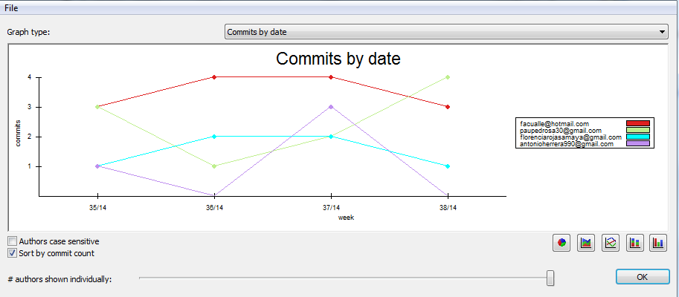
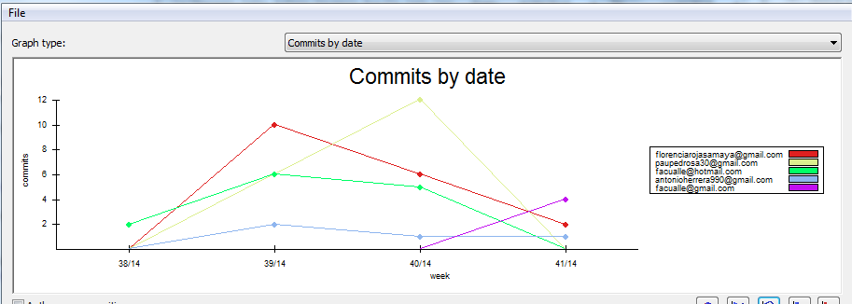
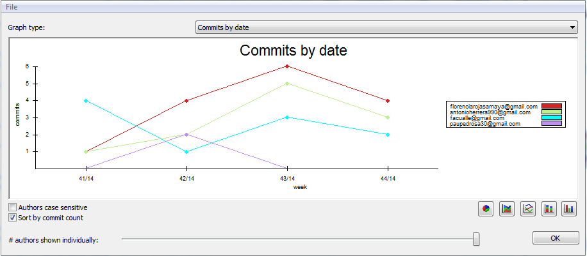
MÉTRICA | DESCRIPCIÓN | ¿CADA CUÁNTO SE MIDE? | ¿ESTÁ ACTIVA?
Cantidad de Commits | Cantidad de commits realizados por cada miembro del equipo por sprint. | Por Sprint | SI

COMMITS REALIZADOS EN EL REPOSITORIO DE DOCUMENTACIÓN
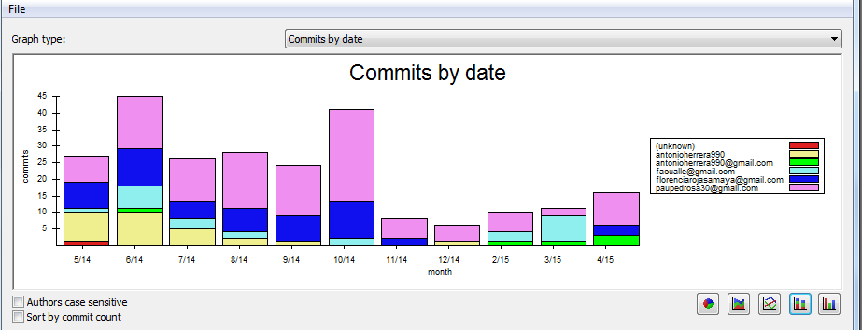
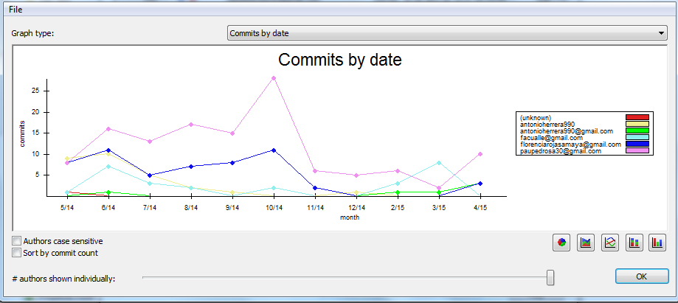

COMMITS REALIZADOS EN EL REPOSITORIO DE CÓDIGO
SPRINT 1 |  |  |  | SPRINT 2
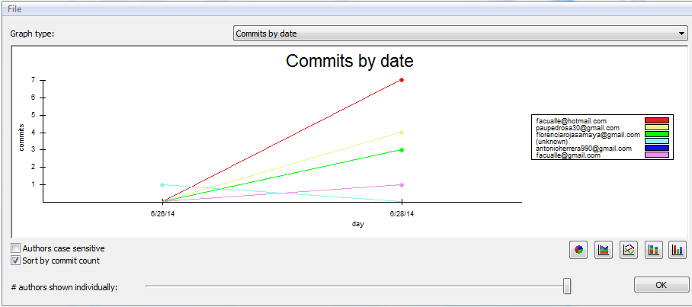
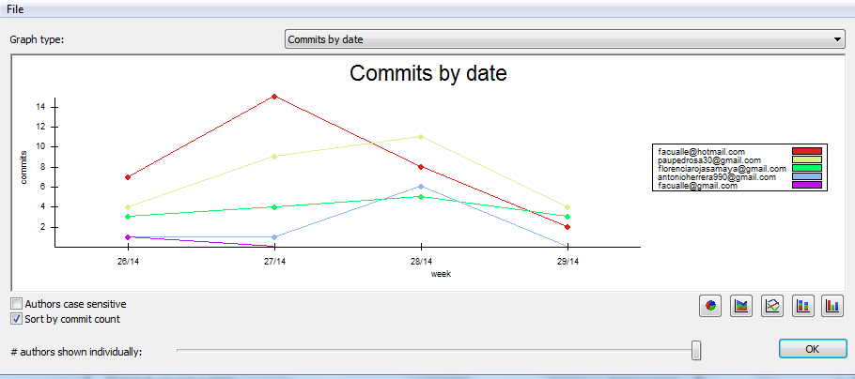

SPRINT 3 |  |  |  | SPRINT 4
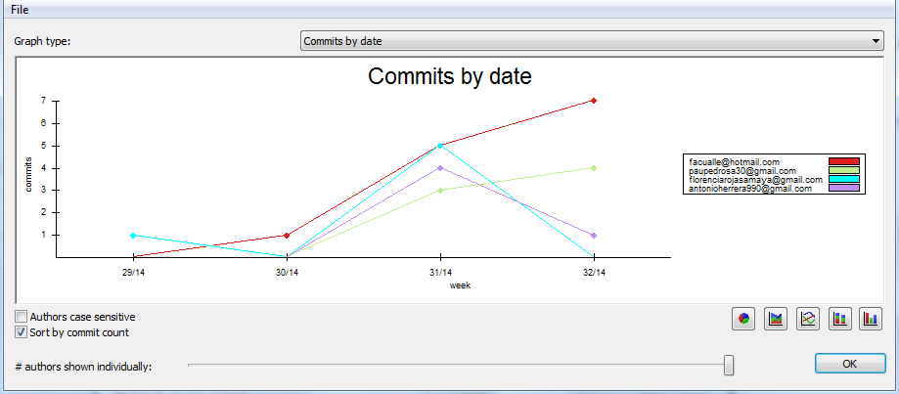
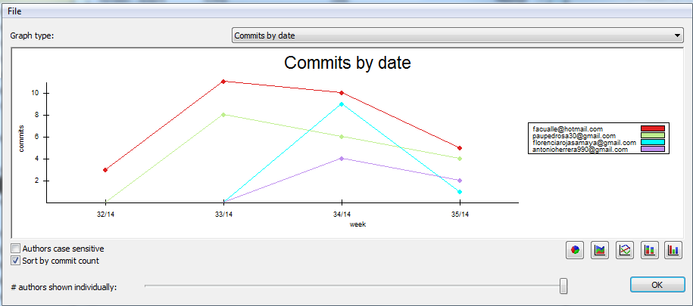

SPRINT 5 |  |  |  | SPRINT 6

CASOS DE PRUEBA
CASOS DE PRUEBA
MÉTRICA | DESCRIPCIÓN | ¿CADA CUÁNTO SE MIDE? | ¿ESTÁ ACTIVA?
Casos de Prueba Funcionales | Porcentaje de casos de prueba que, una vez ejecutados, se obtuvo el resultado planificado en un principio. | Por Sprint | SI

CASOS DE PRUEBA
 | Cantidad CP Funcionales | Funcionalidad a probar
Sprint 1 | 13 | Consulta de Torneos y Ediciones, Alta de usuarios, inicio de sesión, Alta de Torneos, Alta de Ediciones, Activación de Cuenta
Sprint 2 | 10 | Registrar Equipos y delegados, Recuperar contraseña, Modificación de Torneo
Sprint 3 | 1 | Configuración de Edición y generación de fixture TCT una fase
Sprint 4 | 2 | Modificación de configuración de edición
Sprint 5 | 1 | Configuración de Edición y generación de fixture TCT más de un grupo una fase
Sprint 6 | 4 | Modificación de Partido: agregar resultado, árbitro, canchas, titulares, tarjetas, goles, cambios
Sprint 7 | 0 | .
Sprint 8 | 4 | Registrar Sanciones
Sprint 9 | 5 | Consulta, eliminación y Modificación de Sanciones
Sprint 10 | 5 | Generación fixture eliminatorio, Consulta de Fases: Todos Contra Todos y Eliminatorio
Sprint 11 | 4 | Finalizar Fase, Finalizar Edición y Nueva Fase
Sprint 12 | 0 | .
Sprint 13 | 15 | Ficha de partido, equipo y jugador
CASOS DE PRUEBA
Sprint 14 | 3 | Goleadores

Sprint Burndown Chart
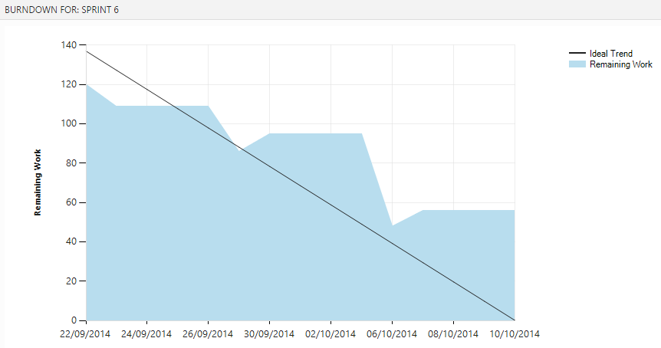
MÉTRICA | DESCRIPCIÓN | ¿CADA CUÁNTO SE MIDE? | ¿ESTÁ ACTIVA?
Sprint Burndown Chart | Representación gráfica de las horas de trabajo que quedan por hacer en relación con el tiempo que queda por hacerlo. Esta métrica constituye el gráfico de trabajo remanente. | Por Sprint | NO

SPRINT 1
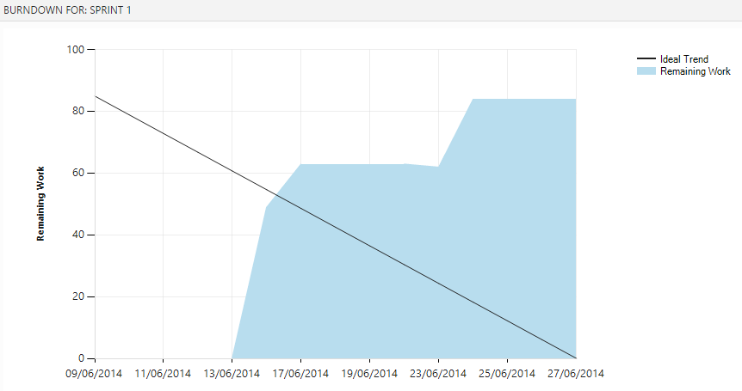

SPRINT 2
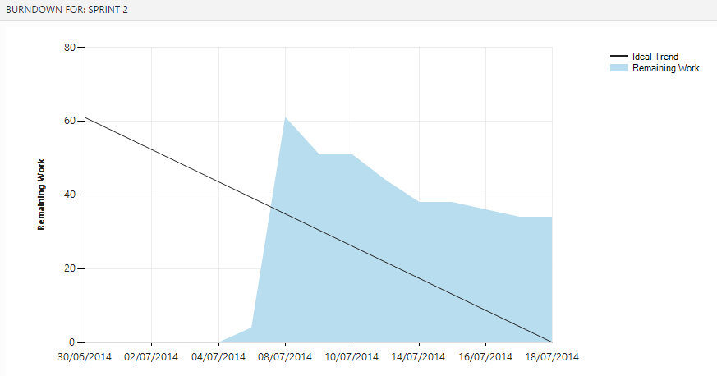

SPRINT 3
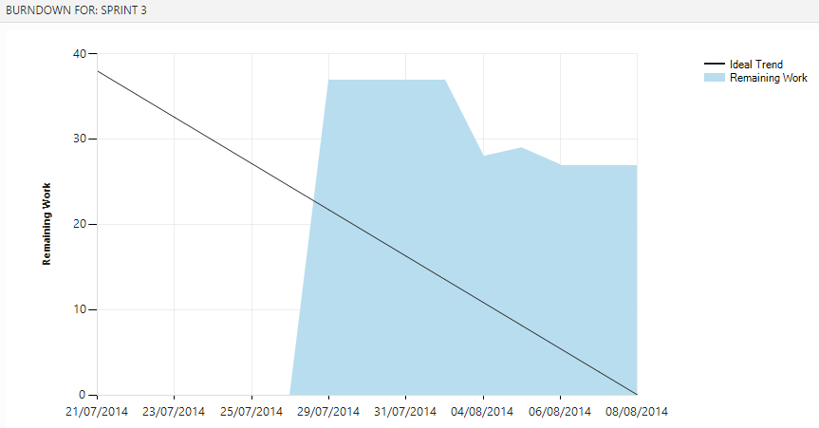

SPRINT 4
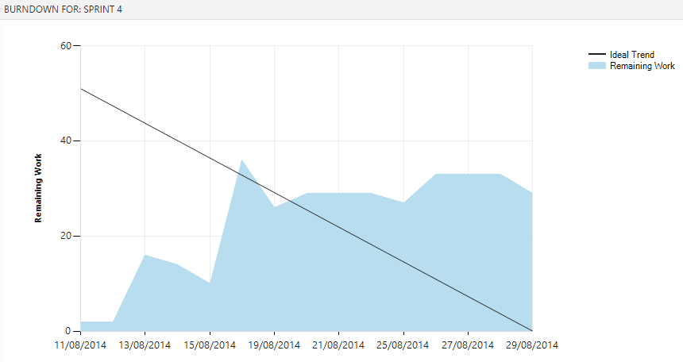

SPRINT 5
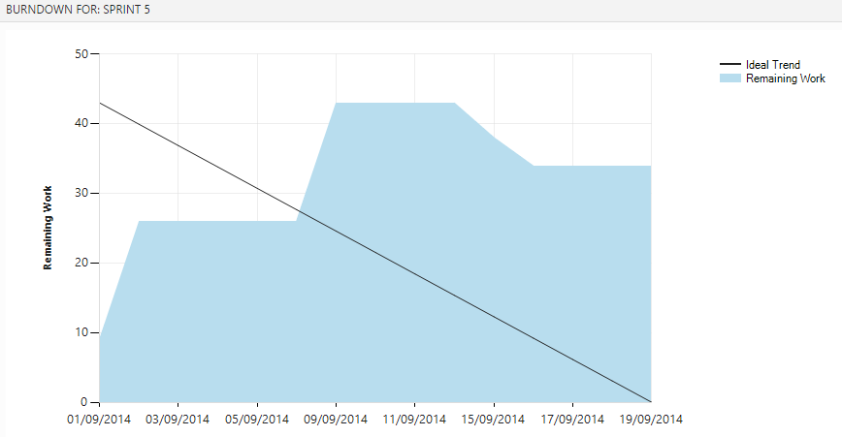

SPRINT 6

